0_シートの使い方
１：Googleデータフィード登録用ファイルをダウンロード

運用＞商品管理＞商品データ一括取得 にて「Googleデータフィード登録用ファイル」にチェックを入れ
ダウンロードボタンをクリック

２：CSVの内容をコピー

CSVを開き、全てのセルをコピーする
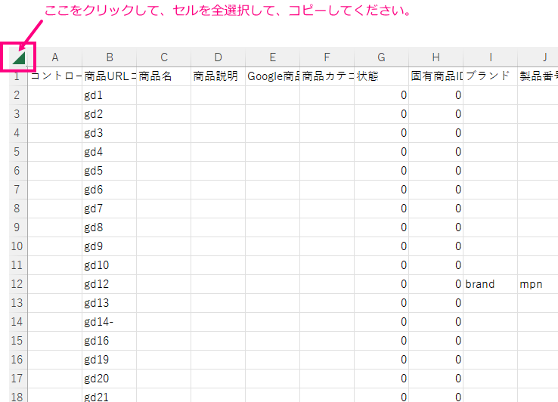

３：「１_CSV」シートに貼り付け

「1_CSV」のシートに切り替える


A1のセルを選択して、コピーした内容を貼り付け
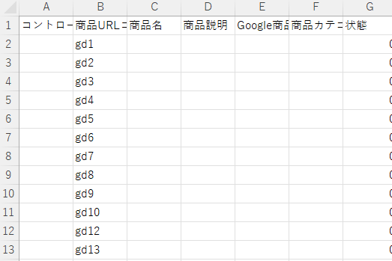

４：「2_設定シート」で設定する

「2_設定シート」に切り替える

計算シートの店舗KEY、出力したい画像番号を選択する

5：「3_出力シート」を確認

「3_出力シート」に切り替える

「商品URLコード」「商品名」「画像URL」を確認する

